Toelichting
Bijlage 1 bij nadere regel NR/REG-1905 - registratie 'Productiegegevens sector 'Productiegegevens sector visueel' per 1 januari 2019

ALGEMEEN
Met dit formulier dienen alle zorgaanbieders die in 2019 behandeling aan zintuiglijk gehandicapten (ZG-zorg Zvw) leveren gegevens aan te leveren in het kader van de ontwikkeling van een nieuwe bekostiging voor ZG-zorg. Dit format geldt specifiek voor aanbieders binnen de deelsector visueel die de prestaties 'Zorg in verband met een visuele beperking' declareren. Deze aanbieders dienen met ingang van 1 januari 2019 per cliënt de onderliggende gegevens met betrekking tot een cliëntprofiel, behandelprofiel en behandelmodule aan te leveren. Onderstaand is schematisch weergegeven om welke gegevens het gaat.

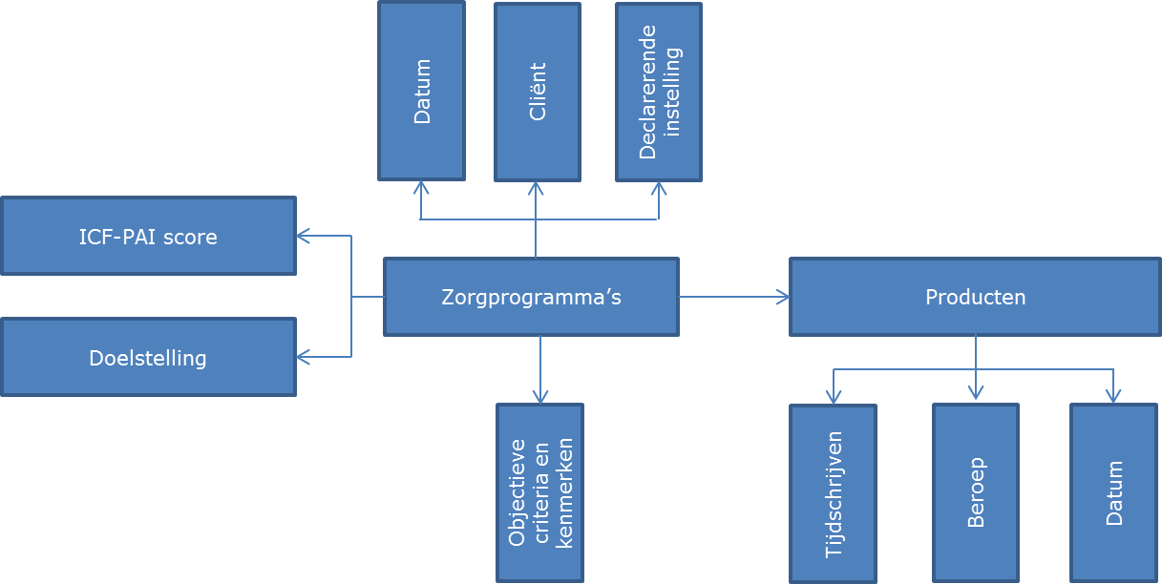

In dit formulier treft u achtereenvolgens voor elke dataset eerst een instructie en daarna een dataset dat gebruikt dient te worden in het geval de registratie dient te worden aangeleverd.

